상품제안서
오밸류 충전식 리저브 프리미엄 전동 와인오프너 | 상품코드: S28383

 |  |  |  |  |  |  | 02-713-8555 | www.synergygift.co.kr
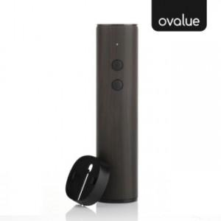

【상세/제작정보】 | <p>-충전식 내장배터리 무선 와인오프너</p><p>-우드패턴의 고급스런 디자인</p>

【인쇄/포장옵션】 | 레이저, 풀칼라 / 포장지포장

【공급단가】 | 수량 | 30~ | 100~ | 300~ | 500~ | 1,000~
*VAT별도 | 단가 | 16,400원 | 15,400원 | 14,700원 | 14,500원 | 14,200원

【상품 URL】 | https://www.synergygift.co.kr:443/src/goods_detail.php?gdno=28383

